Por Entidad
Fecha Última Actualización Datos
07/05/2020 01:20:58 PM

Tablero de Seguimiento a Estados de Calamidad Pública - COVID-19
Gobierno Central y Entidades Descentralizadas
Entidad | Eventos Publicados | Adjudicados | Monto Adjudicado
ACADEMIA DE LENGUAS MAYAS DE GUATEMALA -ALMG- | 15 | 0 | Q 0.00
AUTORIDAD PARA EL MANEJO SUSTENTABLE DE LA CUENCA DEL LAGO DE ATITLÁN Y SU ENTORNO | 4 | 0 | Q 0.00
AUTORIDAD PARA EL MANEJO SUSTENTABLE DE LA CUENCA Y DEL LAGO DE AMATITLAN | 1 | 1 | Q 54,000.00
BENEMERITO CUERPO VOLUNTARIO DE BOMBEROS DE GUATEMALA | 22 | 10 | Q 260,135.55
COMISION PRESIDENCIAL COORDINADORA DE LA POL. DEL EJECUTIVO EN MATERIA DE DERECHOS HUMANOS COPREDEH | 6 | 0 | Q 0.00
COMITÉ PERMANENTE DE EXPOSICIONES -COPEREX- | 3 | 0 | Q 0.00
COMITE NACIONAL DE ALFABETIZACION -CONALFA- | 3 | 0 | Q 0.00
CONFEDERACIÓN DEPORTIVA AUTÓNOMA DE GUATEMALA -CDAG- | 2 | 0 | Q 0.00
CONSEJO NACIONAL DE ADOPCIONES | 8 | 0 | Q 0.00
CONSEJO NACIONAL DE ATENCION AL MIGRANTE DE GUATEMALA | 4 | 0 | Q 0.00
CONSEJO NACIONAL DE LA JUVENTUD | 5 | 0 | Q 0.00
CONTRALORÍA GENERAL DE CUENTAS | 1 | 0 | Q 0.00
ENTIDAD METROPOLITANA REGULADORA DE TRANSPORTE Y TRANSITO | 1 | 0 | Q 0.00
FEDERACION NAC DE NATACION CLAVADOS POLO ACUATICO NADO SINCRONIZADO | 4 | 0 | Q 0.00
FEDERACION NACIONAL DE ATLETISMO. | 34 | 0 | Q 0.00
FEDERACION NACIONAL DE FUTBOL | 14 | 0 | Q 0.00
FEDERACION NACIONAL DE LUCHAS DE GUATEMALA | 18 | 0 | Q 0.00
FEDERACION NACIONAL DE MOTOCICLISMO | 18 | 0 | Q 0.00
INSTITUTO DE CIENCIA Y TECNOLOGIA AGRÍCOLAS -ICTA- | 13 | 0 | Q 0.00
INSTITUTO DE FOMENTO MUNICIPAL -INFOM- | 33 | 0 | Q 0.00
INSTITUTO DE LA DEFENSA PÚBLICA PENAL | 3 | 0 | Q 0.00
INSTITUTO DE RECREACIÓN DE LOS TRABAJADORES -IRTRA- | 63 | 0 | Q 0.00
INSTITUTO GUATEMALTECO DE SEGURIDAD SOCIAL -IGSS- | 2123 | 666 | Q 121,736,260.55
INSTITUTO GUATEMALTECO DE TURISMO -INGUAT- | 16 | 0 | Q 0.00
INSTITUTO NACIONAL DE BOSQUES -INAB- | 30 | 0 | Q 0.00
INSTITUTO NACIONAL DE CIENCIAS FORENSES DE GUATEMALA | 119 | 41 | Q 4,186,716.28
INSTITUTO NACIONAL DE COOPERATIVAS -INACOP- | 8 | 0 | Q 0.00
INSTITUTO NACIONAL DE ESTADÍSTICA -INE- | 62 | 0 | Q 0.00
INSTITUTO TÉCNICO DE CAPACITACIÓN Y PRODUCTIVIDAD -INTECAP- | 11 | 0 | Q 0.00
MINISTERIO DE AGRICULTURA, GANADERIA Y ALIMENTACIÓN | 12 | 0 | Q 0.00
MINISTERIO DE AMBIENTE Y RECURSOS NATURALES | 11 | 6 | Q 49,859.60
MINISTERIO DE COMUNICACIONES, INFRAESTRUCTURA Y VIVIENDA | 10 | 0 | Q 0.00
MINISTERIO DE CULTURA Y DEPORTES | 20 | 2 | Q 80,566.00
MINISTERIO DE DESARROLLO SOCIAL | 5 | 0 | Q 0.00
MINISTERIO DE ECONOMIA | 44 | 4 | Q 369,910.00
MINISTERIO DE EDUCACIÓN | 88 | 16 | Q 3,110,481.35
MINISTERIO DE ENERGIA Y MINAS | 1 | 0 | Q 0.00
MINISTERIO DE FINANZAS PÚBLICAS | 2 | 0 | Q 0.00
MINISTERIO DE GOBERNACIÓN | 117 | 6 | Q 134,492.00
MINISTERIO DE LA DEFENSA NACIONAL | 24 | 0 | Q 0.00
MINISTERIO DE RELACIONES EXTERIORES | 16 | 4 | Q 21,645.00
MINISTERIO DE SALUD PÚBLICA | 2635 | 952 | Q 75,187,867.26
MINISTERIO DE TRABAJO Y PREVISIÓN SOCIAL | 11 | 6 | Q 107,765.00
MINISTERIO PÚBLICO | 227 | 0 | Q 0.00
OFICINA NACIONAL DE SERVICIO CIVIL | 1 | 0 | Q 0.00
ORGANISMO JUDICIAL | 1 | 0 | Q 0.00
ORGANISMO JUDICIAL | 118 | 40 | Q 827,824.70
ORGANISMO LEGISLATIVO | 15 | 0 | Q 0.00
PROCURADURIA GENERAL DE LA NACIÓN | 3 | 0 | Q 0.00
REGISTRO DE INFORMACIÓN CATASTRAL | 1 | 0 | Q 0.00
REGISTRO NACIONAL DE LAS PERSONAS -RENAP- | 7 | 0 | Q 0.00
SECRETARÍA DE BIENESTAR SOCIAL DE LA PRESIDENCIA DE LA REPÚBLICA | 34 | 12 | Q 576,985.63
SECRETARÍA DE COORDINACIÓN EJECUTIVA DE LA PRESIDENCIA | 26 | 0 | Q 0.00
SECRETARÍA DE LA PAZ | 1 | 0 | Q 0.00
SECRETARÍA DE OBRAS SOCIALES DE LA ESPOSA DEL PRESIDENTE | 2 | 1 | Q 24,500.00
SECRETARÍA DE PLANIFICACIÓN Y PROGRAMACIÓN DE LA PRESIDENCIA | 13 | 0 | Q 0.00
SECRETARIA DE SEGURIDAD ALIMENTARIA Y NUTRICIONAL PRESIDENCIA DE LA REPUBLICA | 5 | 0 | Q 0.00
SECRETARIA NACIONAL DE ADMINISTRACION DE BIENES EN EXTINCION DE DOMINIO | 10 | 0 | Q 0.00
SECRETARIA TECNICA DEL CONSEJO NACIONAL DE SEGURIDAD | 1 | 0 | Q 0.00
SEGUNDO REGISTRO DE LA PROPIEDAD | 14 | 2 | Q 92,550.00
SUPERINTENDENCIA DE ADMINISTRACION TRIBUTARIA -SAT- | 134 | 29 | Q 937,391.80
UNIVERSIDAD DE SAN CARLOS DE GUATEMALA -USAC- | 12 | 3 | Q 172,333.00
Total Entidades | 6265 | 1801 | Q 207,931,283.72

Ver Municipalidades

Administración Central


Entidades Descentralizadas
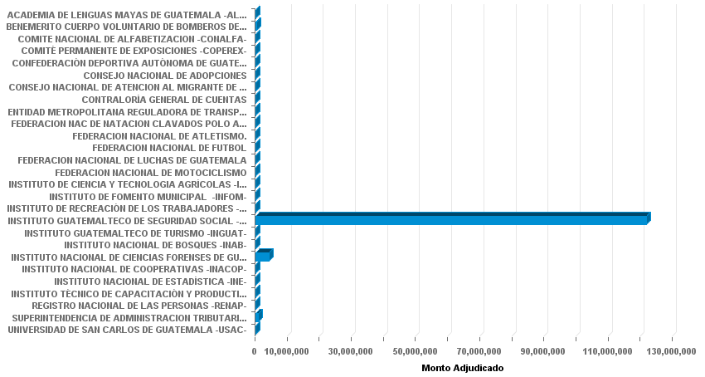

Fuente: SICOIN - GUATECOMPRAS

